Sheet1
 |  | PHIẾU YÊU CẦU CUNG CẤP VẬT TƯ |  |  |  | BM.02-QT.10/ISO
 |  |  |  |  |  | Ban hành: 01/06/2018
 |  |  |  |  |  | Lần: 01
Bộ phận/ Phòng ban: Sản xuất- Bảo hành Ngày 15 Tháng 10 Năm 2024 |  |  |  |  |  |  |  | ĐÈN TRỢ HÀN
STT | Mục đích |  | Tên vật tư | ĐVT | Số Lượng |  | Ghi chú
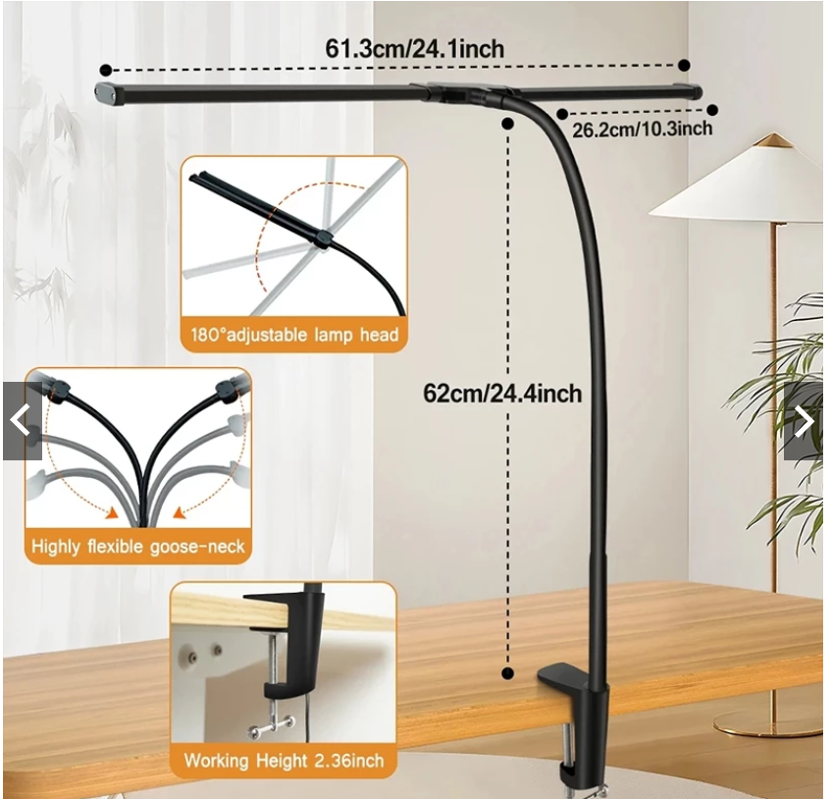
 |  |  |  |  | Yêu cầu | Thực Xuất
1 | Dùng cho nhân sự bảo hành |  | Đèn trợ hàn khi thiếu ánh sáng | PCS | 1 | 1 | https://shopee.vn/product/1017363984/24002172231?d_id=591e6&uls_trackid=510mh6q40003&utm_content=tL2BuYDTvPrg1C3jMWH8aA72FEo

Giám đốc |  | TP.KTTH |  | TP.Phát triển sản phẩm |  | Người lập
(Ký, ghi rõ họ tên) |  | (Ký, ghi rõ họ tên) |  | (Ký, ghi rõ họ tên) |  | (Ký, ghi rõ họ tên)

Nguyễn Hải |  | Trần Thị Thu Hà |  | Nguyễn Tất Hào |  | Hà Văn Thể

